Sheet2
TUGAS MANAJEMEN OPERASIONAL MINGGU 1
NAMA | FRIESCA GRACIA CUNG
NIM | 20190161
KELAS | MANAJEMEN A
DOSEN | PAK ABDUL
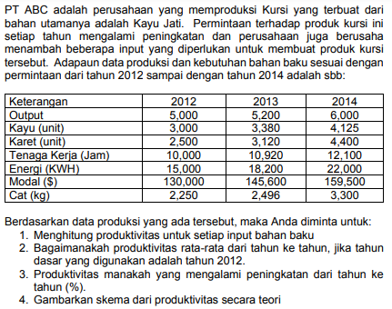
 | 2012 | 2013 | 2014
Output | 5,000 | 5,200 | 6,000
Kayu (unit) | 3,000 | 3,380 | 4,125
Karet (unit) | 2,500 | 3,120 | 4,400
Tenaga kerja (jam) | 10,000 | 10,920 | 12,100
Energi (KWH) | 15,000 | 18,200 | 22,000
Modal ($) | 130,000 | 145,600 | 159,500
Cat (kg) | 2,250 | 2,496 | 3,300

1. menghitung produktivitas untuk setiap input bahan baku
Produktivitas | 2012 | 2013 | 2014
Kayu (unit) | 1.667 | 1.538 | 1.455
Karet (unit) | 2.000 | 1.667 | 1.364
Tenaga kerja (jam) | 0.500 | 0.476 | 0.496
Energi (KWH) | 0.333 | 0.286 | 0.273
Modal ($) | 0.038 | 0.036 | 0.038
Cat (kg) | 2.222 | 2.083 | 1.818

2. Produktifitas rata rata dari tahun ke tahun, tahun yg digunakan 2012
2013 |  |  |  | 2014
Kayu (unit) | 92.31% | -7.69% |  | Kayu (unit) | 87.27% | -12.73%
Karet (unit) | 83.33% | -16.67% |  | Karet (unit) | 68.18% | -31.82%
Tenaga kerja (jam) | 95.24% | -4.76% |  | Tenaga kerja (jam) | 99.17% | -0.83%
Energi (KWH) | 85.71% | -14.29% |  | Energi (KWH) | 81.82% | -18.18%
Modal ($) | 92.86% | -7.14% |  | Modal ($) | 97.81% | -2.19%
Cat (kg) | 93.75% | -6.25% |  | Cat (kg) | 81.82% | -18.18%
Produktivitas rata-rata | 90.53% |  |  | Produktivitas rata-rata | 86.01%

3. Produktifitas manakah yang mengalami peningkatan dari tahun ke tahun ?
Produktifitas yang mengalami peningkkatan, hanya produktivitas tenaga kerja pada tahun 2013 - 2014

4. Skema produktifitas
Masukan (input) |  | Proses |  |  |  | Keluaran (output)

Kayu |  | Sistem ekonomi mengubah masukan menjadi keluaran dengan penurunan produktifitas tahunan sebesar 13,99%. Produktivitas menurun sebagai akibat dari bauran kayu(-12,73%), karet(-31,82%), tenaga kerja(-0,83%), energi(-18,18%), modal(-2,19%) & cat(-18,18%) |  |  |  | Bangku
Karet
Tenaga kerja
Energi
Modal
Cat

 |  | Aliran balik

